경대 창의회로설계 사용 IC
이름 | 제조사 | 타입 | 설명
HEF4518BP | NXP | DIP16 | Dual BCD counter | 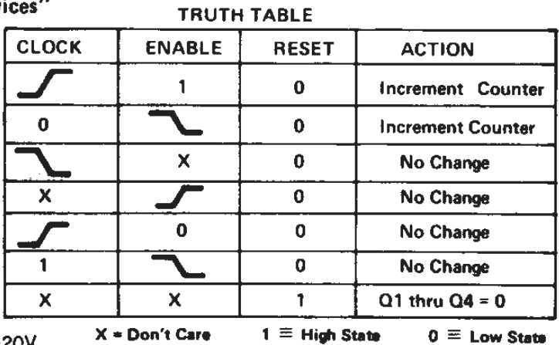
HEF4520BT | NXP | SO16 | Dual binary counter
DAC0800LCN | national semiconductor | DIP16 | 8-Bit D/A Converters | 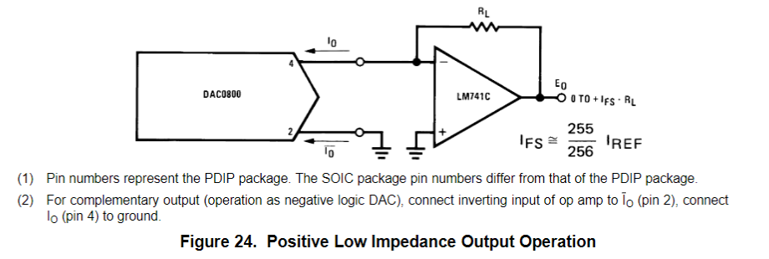 https://pdf1.alldatasheet.co.kr/datasheet-pdf/view/8300/NSC/DAC0800LCN.html
MC14543BCPG | on semi | DIP16 | BCD-to-Seven Segment Latch/Decoder/Driver for liquit crystals | 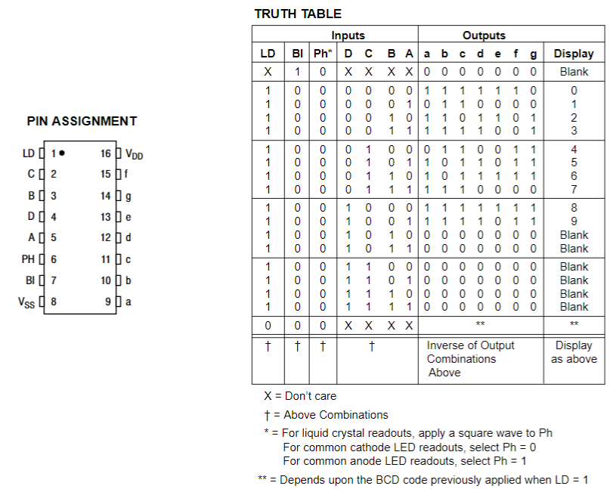 https://pdf1.alldatasheet.com/datasheet-pdf/view/174233/ONSEMI/MC14543BCPG.html
MC14051B | on semi | so16 | Analog Multiplexers/Demultiplexers | pspice에서 대신 10164 사용
HEF4027BT | PHILIPS | so16 | Dual JK flip-flop | 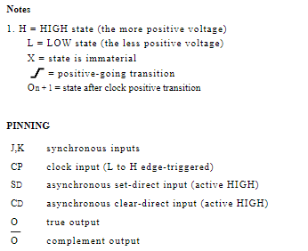 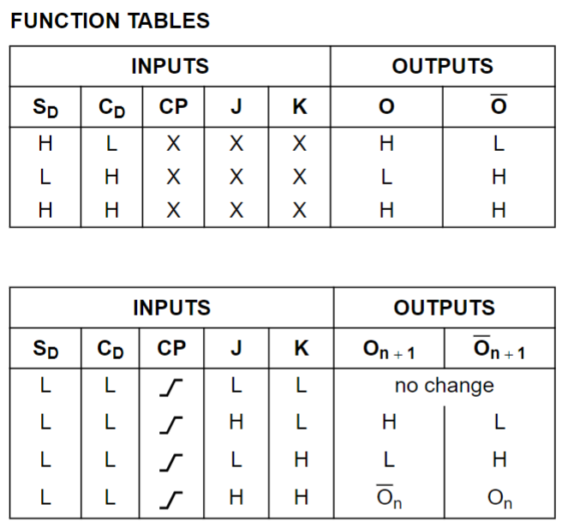 https://pdf1.alldatasheet.com/datasheet-pdf/view/17706/PHILIPS/4027.html
MC14175BDR2G | on semi | SO16 | quad type d flip-flop | 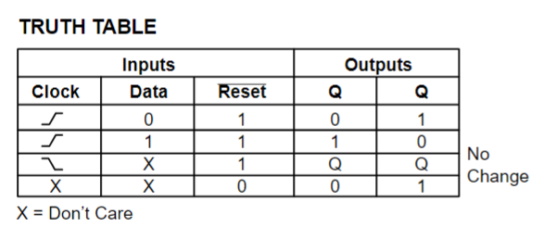
74HC257D |  | SO16 | Quad 2-input multiplexer
CD74HC123E | texas instruments |  | High-Speed CMOS Logic Dual Retriggerable Monostable Multivibrators with Resets Retrigger 가능 단안정 멀티바이브레이터 | 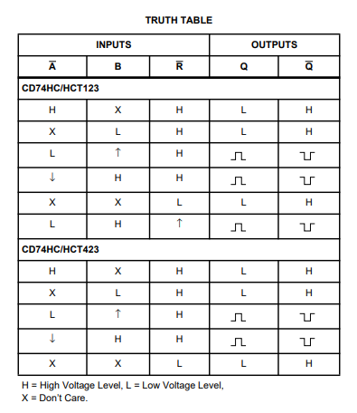 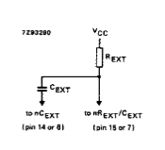 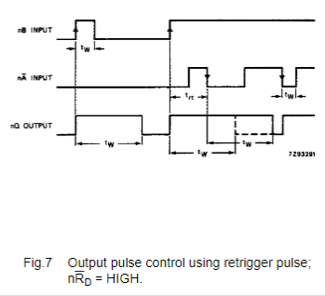 https://www.ti.com/lit/ds/symlink/cd74hc123.pdf
74LS193 |  | DIP16 | presettable BCD up/down counter | https://pdf1.alldatasheet.com/datasheet-pdf/view/5680/MOTOROLA/74LS193.html https://pdf1.alldatasheet.com/datasheet-pdf/view/51049/FAIRCHILD/74LS193.html

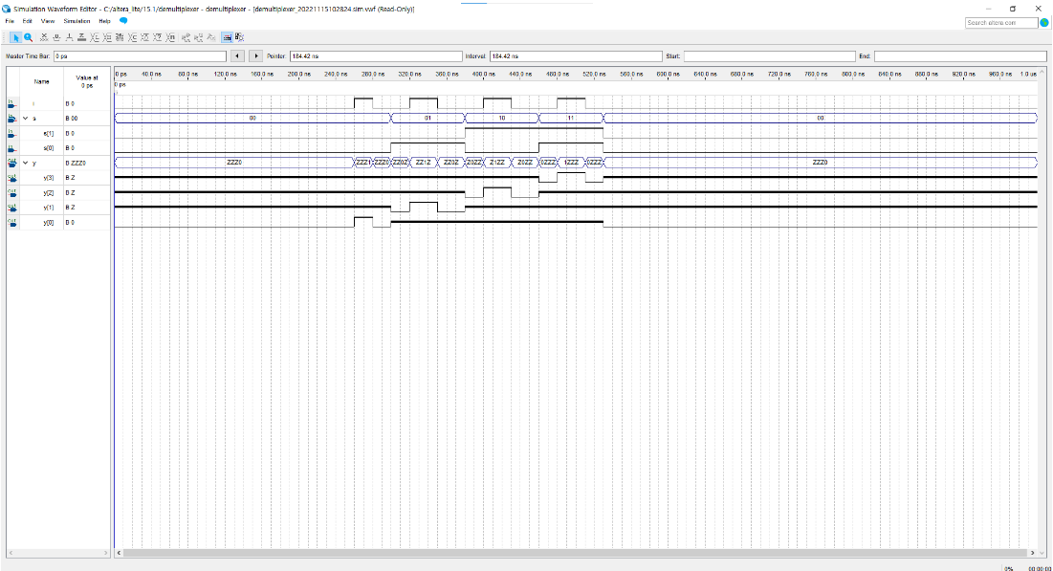
 |  |  |  |  |  | [표 3-23] 디멀티플렉서의 진리표
 |  |  |  |  |  | 순서 | 선택 |  | 입력 | 출력
 |  |  | cds센서는 70~5M 옴 정도가 나옴 |  |  |  | S1 | S0 | I | Y3 | Y2 | Y1 | Y0
 |  |  | 평소에는 10K옴, 적당히 어두우면 100k옴 |  |  | 1 | 0 | 0 | 1 | 0 | 0 | 0 | 1
 | 비안정 NE555 계산기 |  |  |  |  | 2 | 0 | 0 | 0 | 0 | 0 | 0 | 0
 | R1(위) | R2(아래) | C1 |  |  | 3 | 0 | 1 | 1 | 0 | 0 | 1 | 0
 | 22000 | 3400 | 0.0000001 |  |  | 4 | 0 | 1 | 0 | 0 | 0 | 0 | 0
 | t H | 0.00176022 |  |  | 방법 2 | 5 | 1 | 0 | 1 | 0 | 1 | 0 | 0
 | t L | 0.00023562 |  |  |  | 6 | 1 | 0 | 0 | 0 | 0 | 0 | 0
 | period | 0.00199584 |  |  |  | 7 | 1 | 1 | 1 | 1 | 0 | 0 | 0
 | frequency | 501.04216771 |  |  |  | 8 | 1 | 1 | 0 | 0 | 0 | 0 | 0

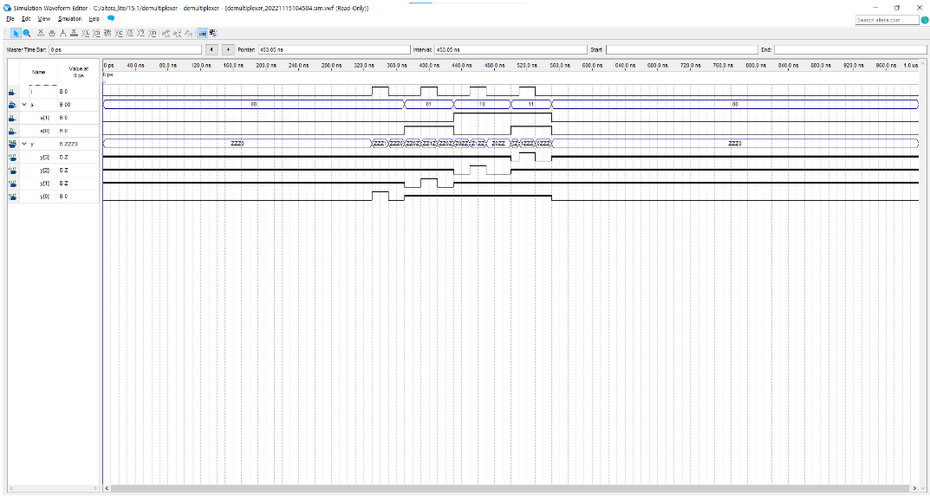
 | 비안정 NE555 계산
 | R1(위) | R2(아래) | C1
 | 370000 | 400 | 0.00022
 | t H | 56.471184
 | t L | 0.060984
 | period | 56.532168 | 초
 | frequency | 0.017689043873

 | CD4024 출력
 | 분주비 64 | 60.3009792 | 분

 | 단안정 NE555 계산기
 | R | C
 | 21000 | 0.0000001
 | t H | 0.00231

 | 74HC123 계산기
 | 콘덴서 | 저항1
 | 0.0000001 | 55000
 | pulse 길이 | 0.002475

 | 콘덴서 | 저항2
 | 0.0000001 | 43000
 | pulse 길이 | 0.001935

 | 콘덴서 | 저항3
 | 0.0000001 | 34000
 | pulse 길이 | 0.00153

 | 콘덴서 | 저항4
 | 0.0000001 | 25000
 | pulse 길이 | 0.001125

 | 콘덴서 | 저항5
 | 0.0000001 | 16000
 | pulse 길이 | 0.00072

